Лист1
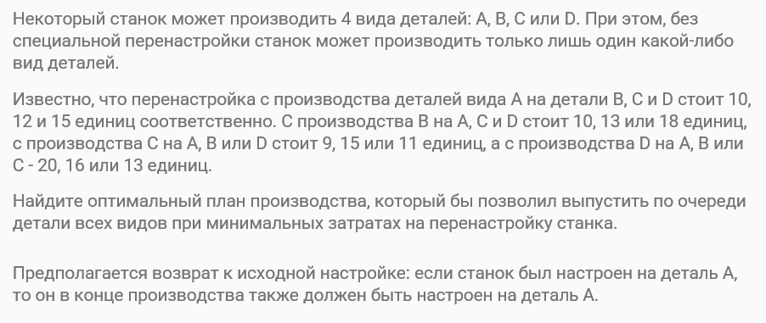

Перенсатройка с детали А
A -> B: стоимость 10 единиц
A -> C: стоимость 12 единиц
A -> D: стоимость 15 единиц
A -> A: стоимость 0 единиц
Перенсатройка с детали B
B -> A: стоимость 10 единиц
B -> C: стоимость 13 единиц
B -> D: стоимость 18 единиц
B -> B: стоимость 0 единиц
Перенсатройка с детали C
C -> A: стоимость 9 единиц
C -> B: стоимость 15 единиц
C -> D: стоимость 11 единиц
C -> C: стоимость 0 единиц
Перенсатройка с детали D
D -> A: стоимость 20 единиц
D -> B: стоимость 16 единиц
D -> C: стоимость 13 единиц
D -> D: стоимость 0 единиц

Суммы стоимости перенастройки для каждого варианта
A -> B -> C -> D -> A: стоимость 10 + 13 + 11 + 20 = 54
A -> B -> D -> C -> A: стоимость 10 + 18 + 11 + 9 = 48
A -> C -> B -> D -> A: стоимость 12 + 15 + 13 + 20 = 60
A -> C -> D -> B -> A: стоимость 12 + 11 + 13 + 10 = 46
A -> D -> B -> C -> A: стоимость 15 + 16 + 9 + 9 = 49
A -> D -> C -> B -> A: стоимость 15 + 13 + 9 + 10 = 47

Минимальный вариант
A -> C -> D -> B -> A: стоимость 12 + 11 + 13 + 10 = 46

